ogólny GENERAL
Lp. | NAZWA | PRODUCENT/ WYKONAWCA | ZDJĘCIA/OPIS | UWAGI | JM | ILOŚĆ | CENA | WARTOŚĆ | CENA SZACUNKOWA | WARTOŚĆ SZACUNKOWA | ZAPŁACONE/ | DO WPŁATY | ZAMÓWIONE | DOSTARCZONE | LINK
WYCENY ELEMENTARNE CAŁEJ INWESTYCJI
1 | PRACE BUDOWLANE |  |  |  |  | 1 | 56236.00 | 56236.00 | 0.00 | 0.00 | 0.00 | 56236.00
2 | MATERIAŁY BUDOWLANE |  |  |  |  | 1 | 0.00 | 0.00 | 20000.00 | 20000.00 | 0.00 | 0.00
3 | FARBY ŚCIENNE, SUFITOWE |  | dwukrotne malowanie, baza + kolor |  |  | 1 | 0.00 | 0.00 | 2000.00 | 2000.00 | 0.00 | 0.00
4 | PODŁOGA | JAWOR/ŚWIAT PODŁÓG |  | DROŻSZY WARIANT - JODŁA FRANCUSKA |  | 1 | 19640.88 | 19640.88 | 0.00 | 0.00 | 0.00 | 19640.88
5 | LISTWY PRZYPODŁOGOWE | MAGADOR/EDKO |  | 2 sztangi zapasu | mb | 0 | 15.35 | 0.00 | 800.00 | 800.00 | 0.00 | 0.00
6 | PŁYTKI |  |  | wg wyceny szczegółowej |  | 1 | 0.00 | 9384.58 | 0.00 | 0.00 | 0.00 | 9384.58
7 | ARMATURA ŁAZIENKOWA, CERAMIKA SANITARNA , BATERIA KUCHENNA, ZLEW |  |  | wg wyceny szczegółowej |  | 1 | 0.00 | 9998.90 | 0.00 | 0.00 | 0.00 | 9998.90
8 | DRZWI | DRE/ASMAX | NAJTAŃSZY WARIANT - DRE BINITO 80 | DROŻSZY WARIANT - INTERDOOR- 11983 zł |  | 1 | 7483.00 | 7483.00 | 0.00 | 0.00 | 0.00 | 7483.00
9 | ZABUDOWA MEBLOWA | STOLARZ |  | wg wyceny szczegółowej |  | 1 | 0.00 | 0.00 | 65000.00 | 65000.00 | 0.00 | 0.00
10 | AGD |  |  | wg wyceny szczegółowej |  | 1 | 10664.00 | 10664.00 | 0.00 | 0.00 | 0.00 | 10664.00
11 | LAMPY |  |  | wg wyceny szczegółowej |  | 1 | 6319.61 | 6319.61 | 0.00 | 0.00 | 0.00 | 6319.61
12 | OSPRZĘT ELEKTRYCZNY |  |  | wg wyceny szczegółowej |  | 1 | 0.00 | 0.00 | 2000.00 | 2000.00 | 0.00 | 0.00
13 | PRACE SZKLARSKIE |  | LUSTRO W ŁAZIENCE + KABINA W WC |  |  | 1 | 3080.00 | 3080.00 | 0.00 | 0.00 | 0.00 | 3080.00
14 | ROLETY RZYMSKIE/PLISY |  |  |  |  | 1 | 0.00 | 0.00 | 3000.00 | 3000.00 | 0.00 | 0.00
15 | PROJEKT I NADZÓR |  |  |  |  | 1 | 10000.00 | 10000.00 | 0.00 | 0.00 | 0.00 | 10000.00
16 | KONTENERY |  |  |  |  | 2 | 0.00 | 0.00 | 400.00 | 800.00 | 0.00 | 0.00
WYCENA MEBLI RUCHOMYCH + DODATKÓW
POKÓJ DZIENNY
1 | KRZESŁA DO STOŁU |  |  | DO WYBRANIA! | szt. | 8 | 0.00 | 0.00 | 250.00 | 2000.00 | 0.00 | 0.00
2 | STOLIK KAWOWY |  |  | DO WYBRANIA! | szt. | 1 | 0.00 | 0.00 | 500.00 | 500.00 | 0.00 | 0.00
3 | STÓŁ DO JADALNI |  |  | DO WYBRANIA! | szt. | 1 | 0.00 | 0.00 | 2000.00 | 2000.00 | 0.00 | 0.00
4 | KASETA Z EKRANEM W ROLCE |  | 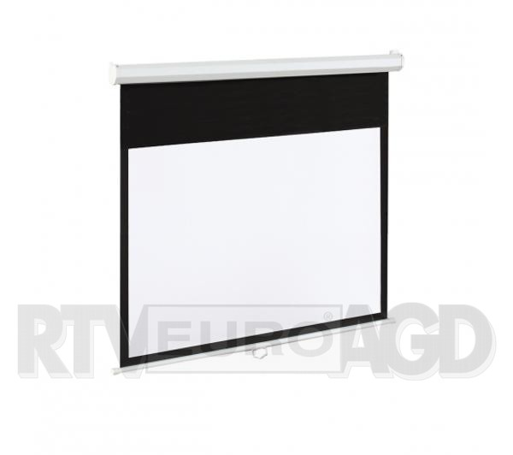 | DO POTWIERDZENIA! | szt. | 1 | 599.00 | 599.00 | 0.00 | 0.00 | 0.00 | 599.00 |  |  | https://www.euro.com.pl/akcesoria-do-projektorow-multimedialnych/art-em-84-186x105-16-9-84-.bhtml?fbclid=IwAR3Wpds1o-q-tyxNJXewFFTaAJHnnyVjhmEPFfDPDe4O7MaumGO6sl8WCWk
5 | UCHWYT SUFITOWY NA PROJEKTOR |  |  |  | szt. | 1 | 0.00 | 0.00 | 0.00 | 0.00 | 0.00 | 0.00
6 | KRÓTKA SOFA |  | 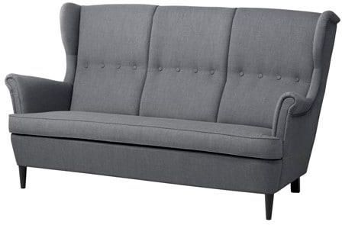 |  | szt. | 1 | 1599.00 | 1599.00 | 0.00 | 0.00 | 0.00 | 1599.00 |  |  | https://www.ikea.com/pl/pl/catalog/products/00325443/
7 | PODUSZKI SIEDZISKA OKIENNEGO |  |  |  | szt. | 1 | 0.00 | 0.00 | 0.00 | 0.00 | 0.00 | 0.00
SYPIALNIA
1 | ŁÓŻKO + TAPICEROWANIE ŚCIANY |  | NAJDROŻSZY WARIANT - GRUBE TAPICEROWANIE. TAŃSZA WERSJA - 7274 zł |  | szt. | 1 | 7651.00 | 7651.00 | 0.00 | 0.00 | 0.00 | 7651.00
2 | LUSTRO TOALETKI |  |  |  | szt. | 1 | 0.00 | 0.00 | 0.00 | 0.00 | 0.00 | 0.00
3 | LUSTRO PRZY WEJŚCIU |  |  |  | szt. | 1 | 0.00 | 0.00 | 0.00 | 0.00 | 0.00 | 0.00
BIURO
1 | DRABINKA |  | 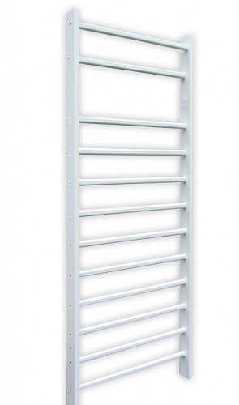 |  | szt. | 1 | 499.00 | 499.00 | 0.00 | 0.00 | 0.00 | 499.00 |  |  | https://ferros.pl/pl/p/Drabinka-gimnastyczna-biala-2%2C4-m-2%2C5-m-/1392
WC
2 | LUSTRO NAD UMYWALKĄ |  |  |  | szt. | 1 | 0.00 | 0.00 | 0.00 | 0.00 | 0.00 | 0.00
SUMA |  |  |  |  |  |  |  | 241254.97 |  | 98,100.00 | 0.00 | 142655.97
CENA ZA M2 |  |  |  |  |  |  |  | 2596.65

płytki
Lp. | MODEL | JM | ILOŚĆ | CENA | WARTOŚĆ | SKLEP | ZDJĘCIA | UWAGI | OBLICZENIA | ZAMÓWIONE | DOSTARCZONE
1 | Equipe Octagon Negro Mate 20x20 cm | M2 | 13 | 129.00 | 1677.00 | CARREA | 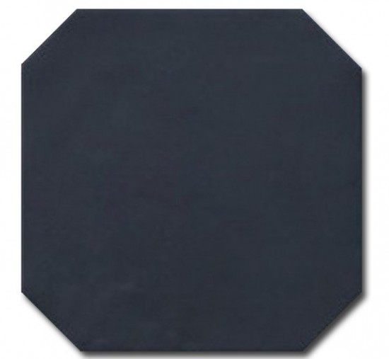 |  | 325 sztuk bez zapasu. Cena nie uwzględnia kosztu transportu.
2 | Equipe Octagon Taco Negro 4,6x4,6 cm | szt. | 550 | 2.50 | 1375.00 | CARREA |  |  | 25 sztuk na m2 płytek 20x20 cm. Cena nie uwzględnia kosztu transportu.
3 | Equipe Octagon Blanco Mate 20x20 cm | M2 | 9 | 128.00 | 1152.00 | CARREA | 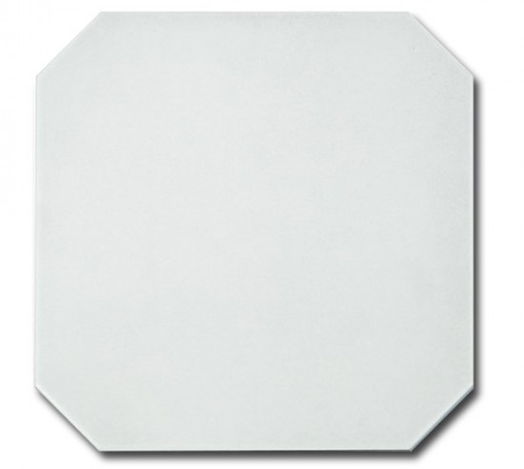 |  | 211 sztuk bez zapasu, 225 sztuki z zaokrągleniem do pełnej paczki (zapas 14 płytek). Cena nie uwzględnia kosztu transportu.
4 | GRES TUBĄDZIN EPOXY GREY MAT 59,8X59,8 cm | M2 | 15.02 | 81.55 | 1224.83 | DEKORDIA |  |  | 40 sztuk bez zapasu, 42 sztuki z zaokrągleniem do pełnej paczki (zapas 2 płytek). Cena nie uwzględnia kosztu transportu.
 | Tubądzin Pietrasanta Mat 79,8x79,8 cm | M2 | 26.88 | 88.33 | 2374.31 | DEKORDIA |  |  | 37 sztuk bez zapasu, 42 sztuki z zaokrągleniem do pełnej paczki (zapas 5 płytek). Cenia nie uwzględnia kosztu transportu.
5 | Lamborghini Interlagos 20x180 | M2 | 5.76 | 219.00 | 1261.44 |  |  |  | 15 sztuk bez zapasu, 16 sztuk z zaokrągleniem do pełnej paczki (zapas 1 płytki). Cena nie uwzględnia kosztu transportu.
5 | Glazura Liso Blanco Mate 10x30 gat.1 | M2 | 4 | 80.00 | 320.00 |  |  |  | liczba płytek w paczce i cena do sprawdzenia ze sklepem!
4 | FUGI | szt. | 0 | 0.00 | 0.00 |  |  | DO WYBRANIA W LEROY MERLIN PO DOSTAWIE PŁYTEK!
SUMA: |  |  |  |  | 9384.58 |  |  | 

armaturaiceramika
Lp. | PRODUKT | UWAGI | ZDJĘCIE | ILOŚĆ | CENA | WARTOŚĆ | LINK | ZAMÓWIONE | DOSTARCZONE
ŁAZIENKI
1 | BATERIA UMYWALKOWA - ŁAZIENKA |  | 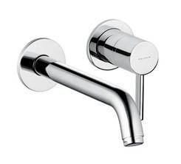 | 1 | 307.00 | 307.00 | https://www.sklepbaterie.pl/baterie/baterie-lazienkowe/baterie/umywalkowe/382450576-bozz_p_14721?fbclid=IwAR0Uxf_iWWrRcAosH7HMXKL-1RWfVjkXmE8uJkwHTvsjI8QXZpnuwzGr4AQ
2 | ELEMENT PODTYNKOWY BATERII |  | 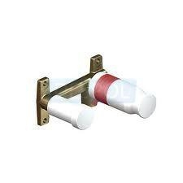 | 1 | 233.00 | 233.00 | https://www.sklepbaterie.pl/baterie/baterie-lazienkowe/elementy-podtynkowe/38243_p_14637
3 | BATERIA UMYWALKOWA - WC |  | 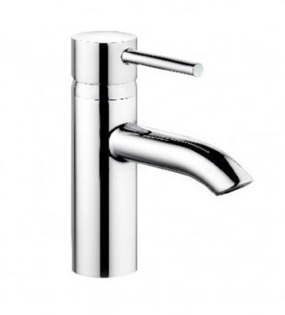 | 1 | 339.00 | 339.00 | https://www.sklepbaterie.pl/kludi-382900576-p82746.html?fbclid=IwAR1AI-hwvtVPrjQEA3fLhGrGcwzz0Wepth8-_9Xm-tBEuPOdeGBxwxhqeFw
4 | UMYWALKA - ŁAZIENKA |  | 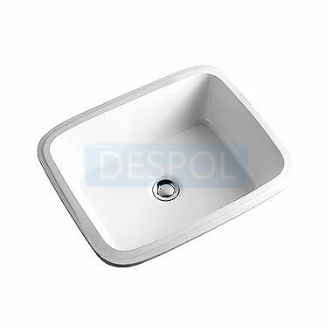 | 1 | 446.99 | 446.99 | https://www.sklepbaterie.pl/ceramika-sanitarna/umywalki-i-postumenty/blatowe-i-podblatowe/l21850900_p_15674
5 | UMYWALKA - WC |  | 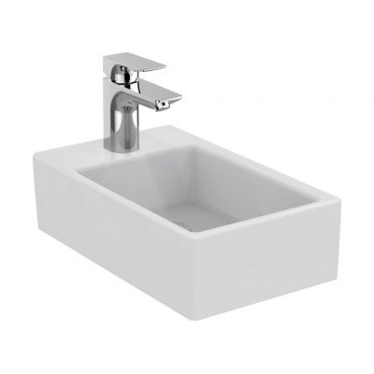 | 1 | 236.00 | 236.00 | https://www.lazienkaplus.pl/pl/ideal-standard-strada-umywalka-50-cm-k081701,487015,81,i/?utm_source=gmc&gclid=CjwKCAiA0uLgBRABEiwAecFnk9fQKExdNzDntBAqTPKMaE4uFOnIkrt1sdYdsweYR6BPu60UeKmjURoCf_AQAvD_BwE&gclsrc=aw.ds
6 | BATERIA WANNOWA |  | 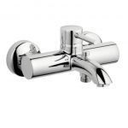 | 1 | 453.00 | 453.00 | https://www.sklepbaterie.pl/baterie/baterie-lazienkowe/baterie/wannowe/386910576-bozz_p_3572
7 | ZESTAW PRYSZNICOWY DO BATERII WANNOWEJ |  | 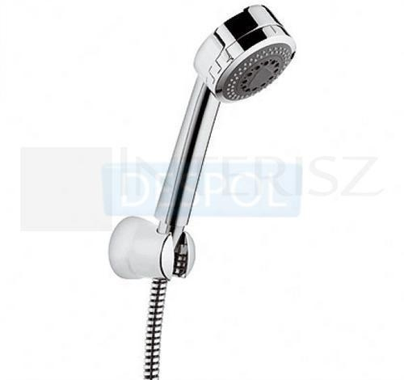 | 1 | 131.00 | 131.00 | https://www.sklepbaterie.pl/prysznice/raczki-prysznicowe-bidetowe/raczki-prysznicowe/6075005-00_p_27671
8 | ZESTAW PRYSZNICOWY Z DESZCZOWNICĄ BEZ TERMOSTATU |  | 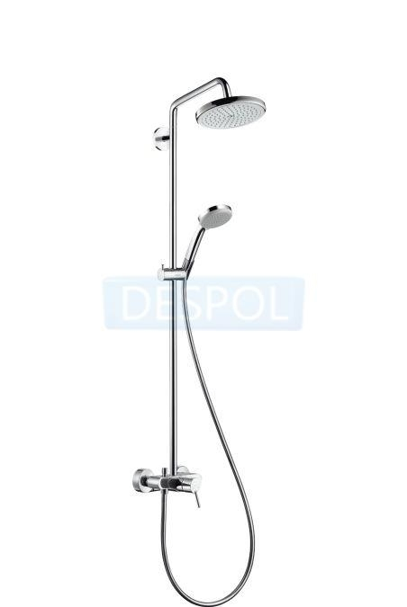 | 1 | 1800.45 | 1800.45 | https://www.sklepbaterie.pl/prysznice/komplety-natynkowe/27222000_p_15012
9 | MISKA USTĘPOWA + DESKA WOLNOOPADAJĄCA |  | 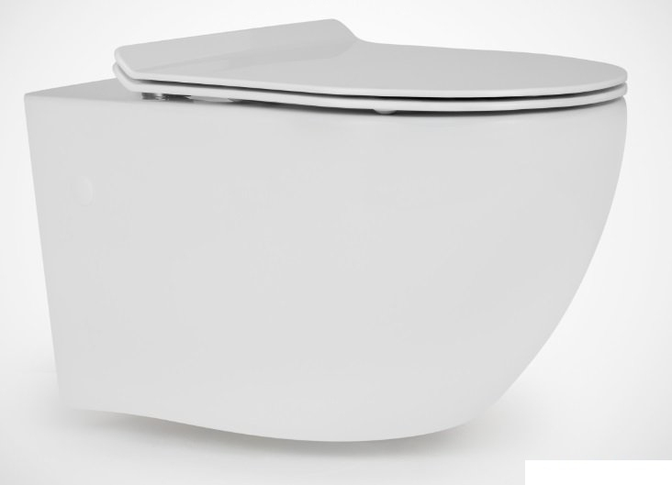 | 2 | 679.00 | 1358.00 | https://www.sklepbaterie.pl/massi-msm-3673rimslim-p117229.html
10 | STELAŻ DO WC WISZĄCEGO ZE WSPORNIKAMI |  | 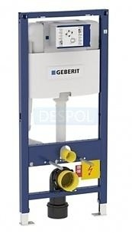 | 2 | 753.99 | 1507.98 | https://www.sklepbaterie.pl/stelaze-podtynkowe/wc/111-060-00-1_p_36226
11 | PRZYCISK WC |  | 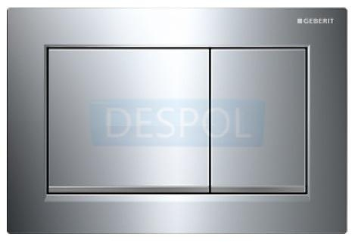 | 2 | 346.00 | 692.00 | https://www.sklepbaterie.pl/przyciski/stelaze-podtynkowe/chromowane-blyszczace/115-080-kh-1_p_36227
12 | DEKORACYJNY SYFON UMYWALKOWY |  | 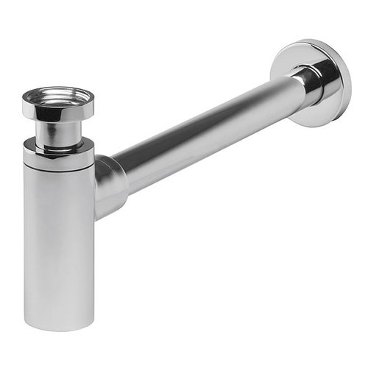 | 1 | 79.00 | 79.00 | https://taniezlewozmywaki.pl/pl/p/Syfon-Umywalkowy-Mosiezny-Chromowany/81?gclid=Cj0KCQiAr93gBRDSARIsADvHiOqS5gcLvUgK1ONWk7A7XnXZqpu9-36hF7wR-A2P9Hfq0XVAorgSQlcaAk0VEALw_wcB
13 | NISKI COFNIĘTY SYFON UMYWALKOWY |  | 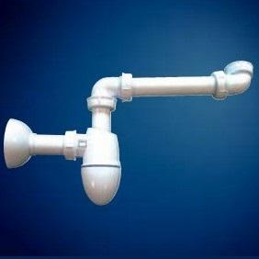 | 1 | 79.00 | 79.00 | https://in360.pl/sas-polsyfon-umywalkowy-cofniety-pod-szafki-nicoll.html?gclid=Cj0KCQjww8jcBRDZARIsAJGCSGt8l_CtaA6XRZpKumK3YulaaDfQT5RsNuFu4C8kJmQMIju8-Fk0UHIaAgmZEALw_wcB&gclsrc=aw.ds
14 | ODPŁYW LINIOWY DO PRYSZNICA Z UZUPEŁNIENIEM Z PŁYTKI |  | 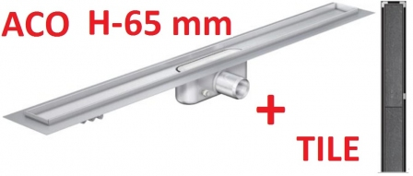 | 1 | 699.00 | 699.00 | https://www.poseidon-laziska.pl/aco-odwodnienie-prysznicowe-h-65mm-tile-l-685-p9445
15 | ZAWORY DO UMYWALKI |  | 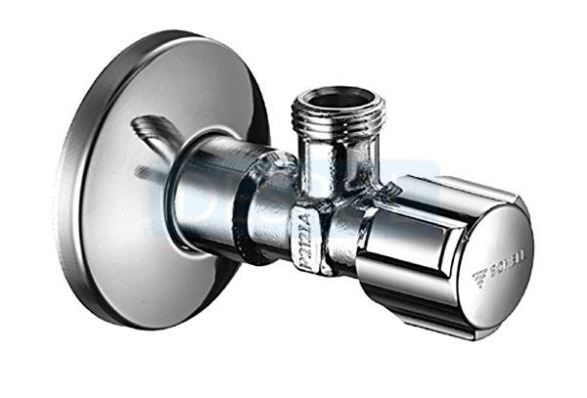 | 4 | 0.00 | 0.00 | https://www.sklepbaterie.pl/baterie/zawory/katowe/052120699_p_24115
KUCHNIA
1 | BATERIA KUCHENNA Z WYCIĄGANĄ WYLEWKĄ |  | 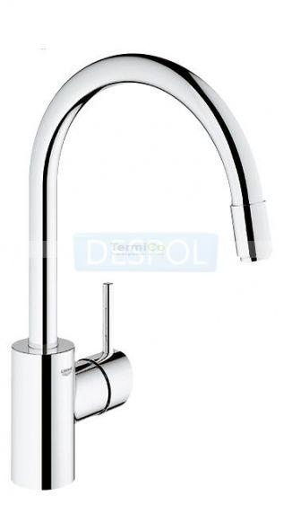 | 1 | 516.00 | 516.00 | https://www.sklepbaterie.pl/baterie/baterie-kuchenne/baterie-sztorcowe/32663001_p_16930
2 | ZLEW |  | 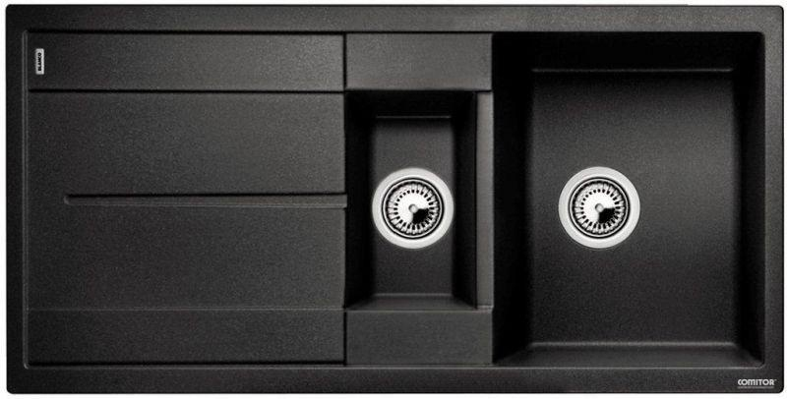 | 1 | 1021.00 | 1021.00 | https://www.sklepbaterie.pl/blanco-513230-p49064.html
3 | ZAWORY DO ZLEWU |  |  | 2 | 16.00 | 32.00 | https://www.sklepbaterie.pl/baterie/zawory/katowe/052120699_p_24115
4 | ZAWÓR DO PRALKI |  | 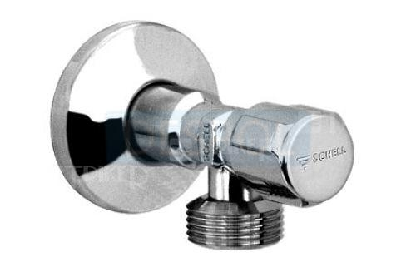 | 1 | 22.00 | 22.00 | https://www.sklepbaterie.pl/baterie/zawory/katowe/033000699_p_24187
5 | SYFON DO PRALKI |  | 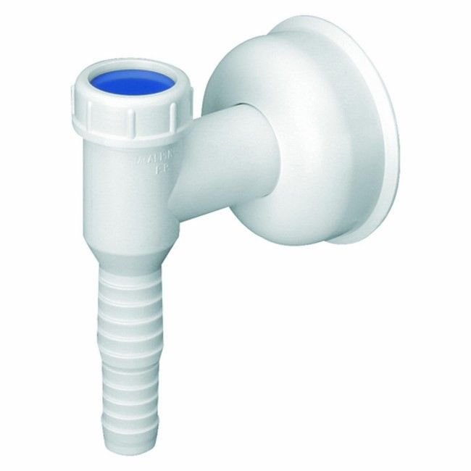 | 1 | 24.48 | 24.48 | https://www.castorama.pl/produkty/instalacja/instalacje-wodne/syfony-i-odplywy-wewnetrzne/syfony/przylacze-mcalpine-do-pralki-lub-zmywarki.html?&gclid=Cj0KCQjw5s3cBRCAARIsAB8ZjU2RHdnxsVNAZRagePNeYU0iRbZ4EO-kRV6m1H6ac4wmZ_LN4Xz1rTsaAo1TEALw_wcB
6 | ZAWÓR DO ZMYWARKI |  |  | 1 | 22.00 | 22.00 | https://www.sklepbaterie.pl/baterie/zawory/katowe/033000699_p_24187
SUMA: |  |  |  |  |  | 9998.90

lampy
Lp. | PRODUKT | UWAGI | ZDJĘCIE | ILOŚĆ | CENA | WARTOŚĆ | LINK | ZAMÓWIONE | DOSTARCZONE
HOL
1 | OCZKA NATYNKOWE |  | 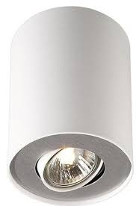 | 9 | 67.49 | 607.41 | https://epstryk.pl/philips-myliving-pillar-bialy?ceneo-plus
ŁAZIENKI
1 | OCZKA PODTYNKOWE + TAŚMY LED I ZASILACZE W CAŁYM MIESZKANIU |  | 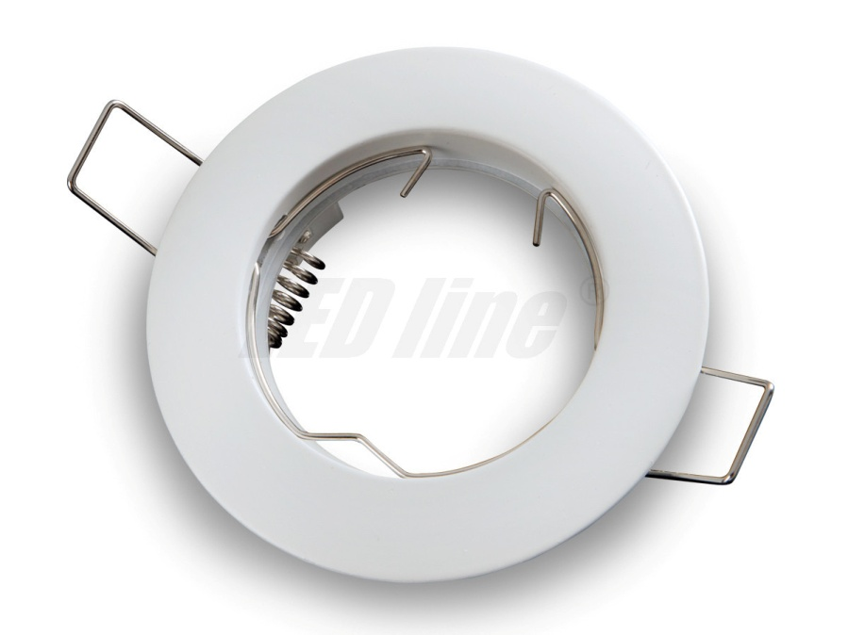 | 1 | 623.89 | 623.89
2 | KINKIET MIĘDZY OKNAMI W ŁAZIENCE |  | 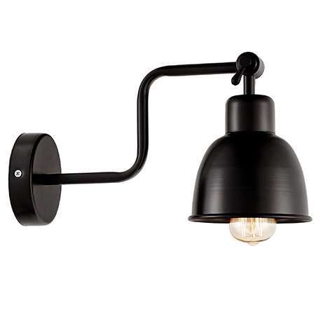 | 1 | 299.00 | 299.00 | https://mlamp.pl/lampy-wewnetrzne/34902-kinkiet-lampa-scienna-break-20512106-kaspa-metalowa-oprawa-industrialna-na-wysiegniku-czarna.html?fbclid=IwAR3cDJE8oHyuBKHRjqW1vEJHVq3AoKmtHsLcNfpXwQaHbE6skAUQOru37_c
3 | LAMPA PRZY LUSTRZE W WC |  | 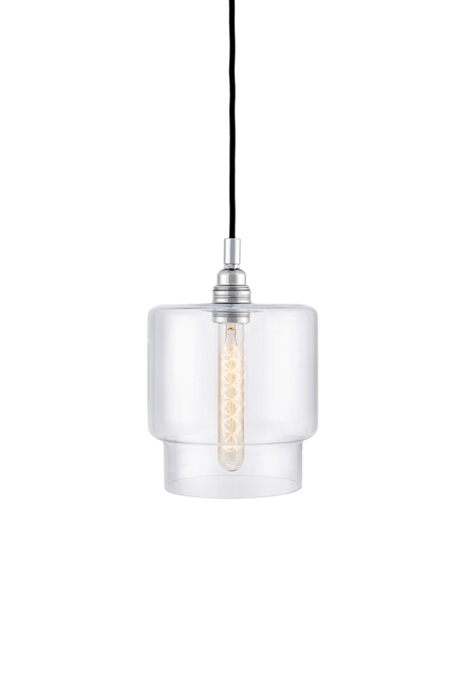 | 1 | 299.00 | 299.00 | https://mlamp.pl/lampy-wiszace-zyrandole/34923-lampa-wiszaca-clea-10563109-kaspa-szklana-oprawa-zwis-przezroczysty.html?gclid=CjwKCAiAgrfhBRA3EiwAnfF4tmcH7hs21r124XJQAEUqulVF8NV0gGvYmIdUMRxG3pJZ4kpZHzbVrRoCTHUQAvD_BwE
POKÓJ DZIENNY
1 | LAMPA NAD STOŁEM |  | 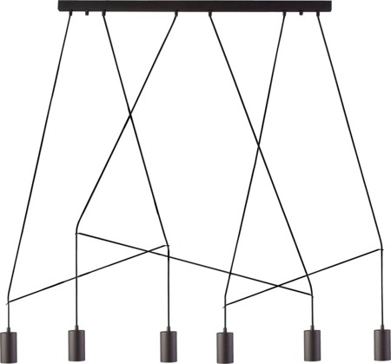 | 1 | 437.00 | 437.00 | https://elampki.pl/product-pol-4844-IMBRIA-BLACK-VI-listwa-9675-Nowodvorski-Lighting.html
2 | OCZKA NATYNKOWE |  |  | 10 | 67.49 | 674.90 | https://epstryk.pl/philips-myliving-pillar-bialy?ceneo-plus
3 | LAMPA PODŁOGOWA |  |  | 1 | 0.00 | 0.00
KUCHNIA
1 | OŚWIETLENIE SUFITU |  | 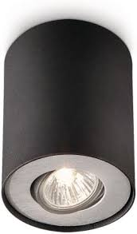 | 6 | 67.49 | 404.94 | https://epstryk.pl/Pillar-czarny-563303016?ceneo-plus
2 | KINKIET PRZY OKNIE |  | 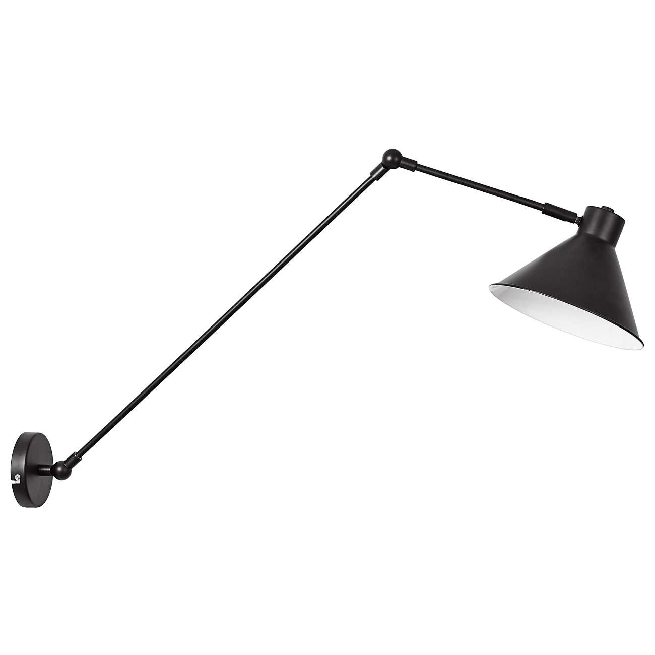 | 1 | 233.10 | 233.10 | https://mlamp.pl/lampy-scienne-kinkiety/39192-kinkiet-lampa-scienna-arvada-cs-w061-3-wh-zumaline-regulowana-oprawa-na-wysiegniku-reflektorek-bialy.html?fbclid=IwAR1S0plJVnfbJkkCg39fuMtmDVJbG7pK4YHLXwMuv9mOlTqLHDl--d66jNY#/kolor-czarny
SYPIALNIA
1 | KINKIETY ŁÓŻKOWE |  | 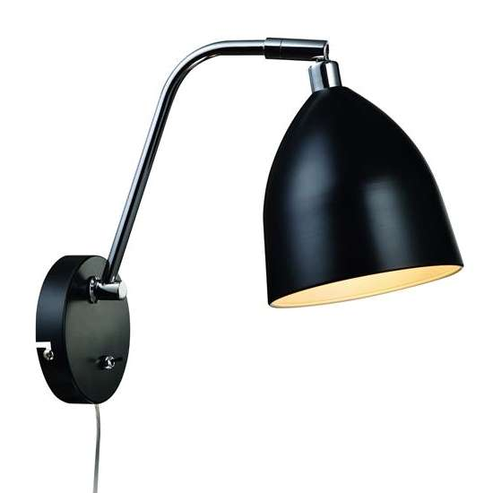 | 2 | 147.99 | 295.98 | https://mlamp.pl/lampy-scienne-kinkiety/7210-kinkiet-lampa-scienna-fredrikshamn-105026-markslojd-industrialna-oprawa-metalowa-klosz-bialy.html?fbclid=IwAR0fbkzhI77R1HSDOyA1ZoFeCdp4EbNjgRgGXtc4Vqj7HqZLbhE4RYmcBr0
2 | REFLEKTORKI DO SZYNOPRZEWODÓW |  |  | 6 | 89.00 | 534.00 | https://elampki.pl/product-pol-5302-Profile-Eye-Spot-9322-Nowodvorski-Lighting.html
3 | SZYNYOPRZEWODY |  |  | 2 | 99.00 | 198.00 | https://elampki.pl/product-pol-5698-Profile-Track-Black-2-m-9452.html
4 | PROFIL POWER END |  |  | 2 | 15.90 | 31.80 | https://elampki.pl/product-pol-5702-PROFILE-POWER-END-CAP-BLACK-9463.html
5 | PROFIL STRAIGHT CONNECTOR |  |  | 1 | 13.90 | 13.90 | https://elampki.pl/product-pol-5710-PROFILE-STRAIGHT-CONNECTOR-BLACK-9453.html
GABINET
1 | LAMPA PRZY SOFIE |  | 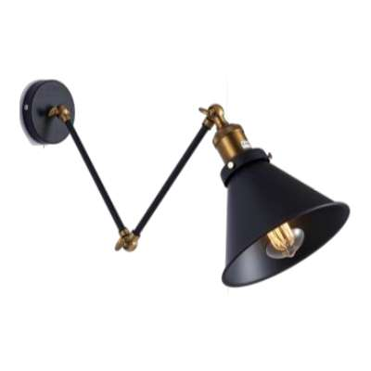 | 1 | 259.00 | 259.00 | https://mlamp.pl/lampy-scienne-kinkiety/42593-kinkiet-lampa-scienna-cgvicarm1k-mdeco-industrialna-oprawa-reflektorek-na-wysiegniku-loft-czarny.html?gclid=CjwKCAiAgrfhBRA3EiwAnfF4tnm8a375o7q4q9mFGUGmKEoYq1lrV0REdoiKYjBjKd1xp8G1htIK8hoCtn0QAvD_BwE&fbclid=IwAR0mtOkWtlNWIGnPvPyuE852SuamGkDYJe5sIDR4-39-u6yVqOvYyDl3DXY
2 | LAMPA PRZY BIURKU |  | 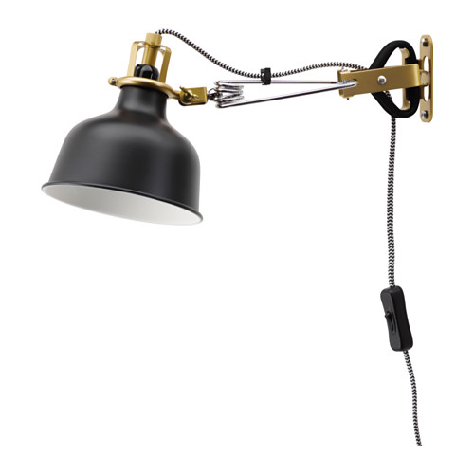 | 1 | 79.99 | 79.99 | https://www.ikea.com/pl/pl/catalog/products/70331394/?fbclid=IwAR0vpNWdbddwPTDmpdFCIFyqF7fUQlA4wqgF6nMrOH4i3gQdEJELGlo6XGs
3 | REFLEKTORKI DO SZYNOPRZEWODÓW |  | 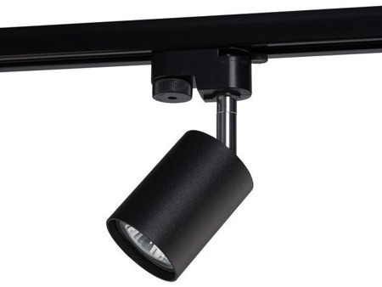 | 6 | 89.00 | 534.00 | https://elampki.pl/product-pol-5302-Profile-Eye-Spot-9322-Nowodvorski-Lighting.html
4 | SZYNYOPRZEWODY |  |  | 2 | 99.00 | 198.00 | https://elampki.pl/product-pol-5698-Profile-Track-Black-2-m-9452.html
5 | PROFIL POWER END |  |  | 2 | 15.90 | 31.80 | https://elampki.pl/product-pol-5702-PROFILE-POWER-END-CAP-BLACK-9463.html
6 | PROFIL STRAIGHT CONNECTOR |  | 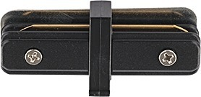 | 1 | 13.90 | 13.90 | https://elampki.pl/product-pol-5710-PROFILE-STRAIGHT-CONNECTOR-BLACK-9453.html
7 | LAMPA SUFITOWA | cena szacunkowa na podstawie obecnego kursu dolara! | 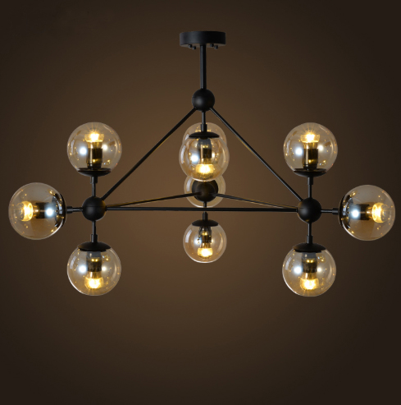 | 1 | 550.00 | 550.00 | https://pl.aliexpress.com/item/Szklane-kulki-wisiorek-wiat-a-lampy-LED-LOFT-industrialna-lampa-wisz-ca-wiat-a-LED-globalny/32879460389.html?spm=2114.search0204.3.15.20fc2cb78uGIFa&ws_ab_test=searchweb0_0%2Csearchweb201602_3_10065_10068_319_317_10696_5729415_10084_453_454_10083_10618_10304_10307_10820_10301_10821_537_536_5730515_10843_10059_10884_10887_100031_321_322_10103-5729415%2Csearchweb201603_51%2CppcSwitch_0_ppcChannel&algo_pvid=da297fe2-465c-4292-bdff-e531d435dc51&algo_expid=da297fe2-465c-4292-bdff-e531d435dc51-2
SUMA: |  |  |  |  |  | 6319.61

